시험선택
[시험선택]
Test Scenario Specification Form

페이지 ID |  | 화면 ID | 작성자 | 작성일 |  | 리뷰 | 리뷰일 |  | 수행자 | 수행일
 |  | F-TB-TS | 안영우 | 2019-09-27 |  |  | 2019-11-15 |  | (인) | 2019-11-25
파일 경로
Category/Test/testSelect.html

테스트 대상 상세 :
- 시험을 선택하려고 할 시 다음 항목에 대해 테스트 1. 자격증 : 서버에 기출문제가 존재하는 자격증 2. 기출문제 : 자격증들의 년도 or 회차별 기출문제 3. 과목 : 기출문제의 각 과목
테스트 시나리오 목적 :
- 사용자가 선택한 시험이 올바르게 노출되는가? - 시험 제한시간에 따른 자동 제출기능은 올바르게 작동하는가? - 다음,이전, 번호이동 버튼 등을 통해 지금 풀려고 하는 문제가 올바르게 노출되는가? - 사용자의 답안은 올바르게 전송되는가?
가정 및 필요사항 :
- 시험을 풀기 전에 {자격증/기출문제/과목} 선택할 사항들의 데이터가 DB 관리자를 통해 준비되었음을 가정 1) 자격증 : - 정보처리기사 - 리눅스마스터 1급 2) 기출문제 : - 2019년 04월 27일 (정보처리기사) - 2019년 03월 03일 (정보처리기사) - 2020년 03월 08일 (정보처리기사) - 2019년 03월 16일 (리눅스마스터 1급) - 2019년 09월 21일 (리눅스마스터 1급) 3) 과목 : - 데이터베이스/전자계산기 구조/운영체제/소프트웨어 공학/데이터 통신 (정보처리기사, 2000/01/01) - 소프트웨어 설계/소프트웨어 개발/데이터베이스 구축/프로그래밍 언어 활용/정보시스템 구축 관리 (정보처리기사, 2020/01/01) - 리눅스 실무의 이해/리눅스 시스템 관리/네트워크 및 서비스의 활용 (리눅스마스터 1급, 2000/01/01)

기능코드 | STEP (ID) | 테스트 항목 |  |  | 기대결과 |  |  | 실제결과(Pass/Fail) |  |  | 비고
F-TB-TS-01 | F-TST-01 | 셀렉트 박스의 자격증 항목 선택 1) 자격증 셀렉트박스의 {정보처리기사} 선택 |  |  | 1. 기출문제 영역 노출 2. 선택한 {정보처리기사}에 해당하는 기출문제 {2019년 03월 03일}{2019년 04월 27일}{2020년 03월 08일}를 표시
 |  |  |  |  | 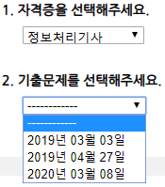
 | F-TST-02 | 셀렉트 박스의 자격증 항목 선택 1) 자격증 셀렉트박스의 {정보처리기사} 선택 2) 자격증 셀렉트박스의 {--------}으로 다시 선택 |  |  | 1. 기출문제 영역 은닉

F-TB-TS-02 | F-TST-03 | 셀렉트 박스의 기출문제 항목 선택 1) 자격증 셀렉트박스의 {정보처리기사} 선택 2) 기출문제 셀렉트박스의 {2019년 03월 03일} 선택 |  |  | 1. 과목 영역 이하 모두 노출 (과목, 시간 제한, 버튼) 2. {데이터베이스}{전자계산기 구조}{운영체제}{소프트웨어 공학}{데이터 통신} 표시 3. 모든 과목 항목이 체크 되어 있는 상태 4. 시간 제한 여부가 '예'로 선택되어 있는 상태
 |  | 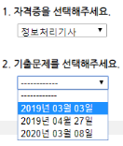 |  |  | 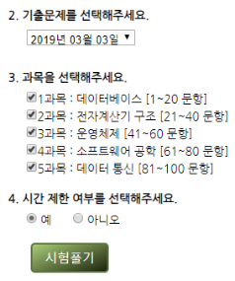
 | F-TST-04 | 셀렉트 박스의 기출문제 항목 선택 1) 자격증 셀렉트박스의 {정보처리기사} 선택 2) 기출문제 셀렉트박스의 {2019-03-03} 선택 3) 기출문제 셀렉트박스의 {--------} 재선택 |  |  | 1. 과목 아래의 영역 모두 은닉 (과목, 시간제한, 버튼)
 |  | 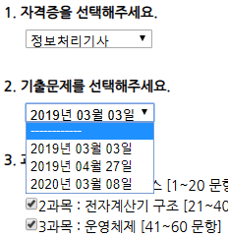 |  |  | 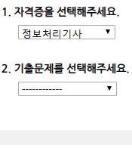
F-TB-TS-03 | F-TST-05 | 시험풀기 버튼 클릭시, 시험풀기 페이지로 전송 1) 자격증 셀렉트박스의 {정보처리기사} 선택 2) 기출문제 셀렉트박스의 {2019-03-03} 선택 3) 시험풀기 버튼 클릭 |  |  | 1. 시험풀기 페이지로 전송 (URL : Category/Test/testTakehtml)
 |  | 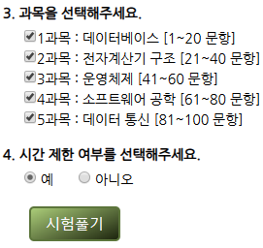 |  |  | 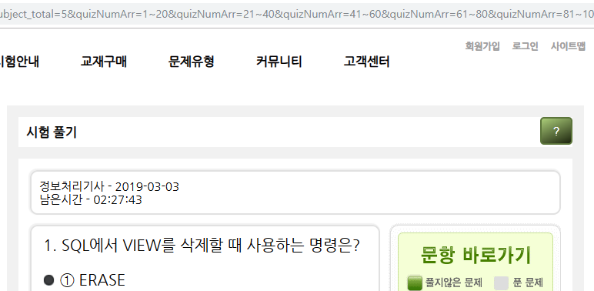
 | F-TST-06 | 시험풀기 버튼 클릭시 시험풀기 페이지로 전송 1) 자격증 셀렉트박스의 {정보처리기사} 선택 2) 기출문제 셀렉트박스의 {2019-03-03} 선택 3) 과목 체크박스의 과목 모두 체크 해제 4) 시험풀기 버튼 클릭 |  |  | 1. alert 팝업 : "과목을 하나 이상 선택해주세요"
 |  | 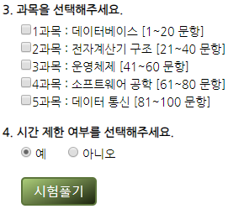 |  |  | 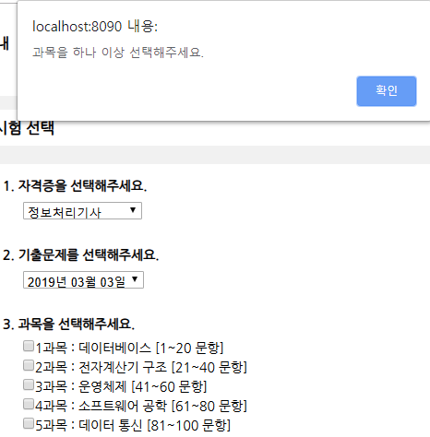
F-TB-TS-04 | F-TST-07 | 물음표 버튼 클릭시, 설명문 노출/은닉 1) [? 버튼] 클릭 2) [? 버튼] 다시 클릭 |  |  | 1. 설명문 노출
 |  | 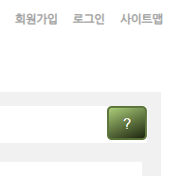 |  |  | 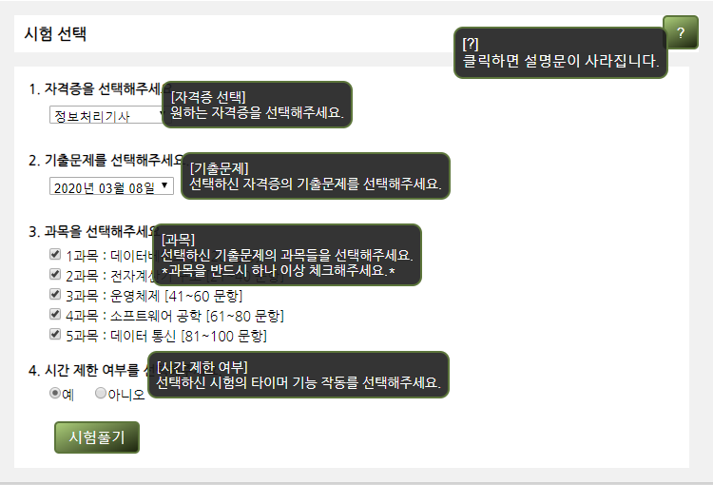
 | F-TST-08 | 물음표 버튼 클릭시, 설명문 노출/은닉 1) [? 버튼] 클릭 2) [? 버튼] 다시 클릭 |  |  | 1. 설명문 은닉
 |  |  |  |  | 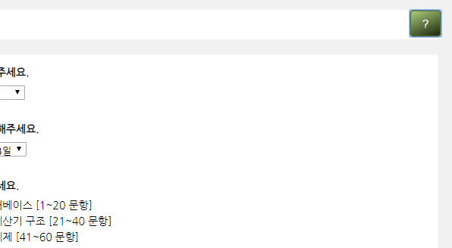

시험풀기
[시험선택].[시험풀기]
Test Scenario Specification Form

페이지 ID |  | 화면 ID | 작성자 | 작성일 |  | 리뷰 | 리뷰일 |  | 수행자 | 수행일
 |  | F-TB-TT | 안영우 | 2019-09-27 |  |  | 2019-11-15 |  | (인) | 2019-11-25
파일 경로
Category/Test/testTake.html

테스트 대상 상세 :
- 선택된 시험을 칠 시 다음과 같은 항목에 대해 테스트 수행 1. 시험 정보 : 선택한 시험에 대한 정보가 들어 있는 데이터 2. 남은 시간 : 시험 시간이 타이머에 의해 남은 시간 3. 기출문제 : 선택한 시험의 모든 문제
테스트 시나리오 목적 :
- 사용자가 선택한 시험이 올바르게 노출되는가? - 시험 제한시간에 따른 자동 제출기능은 올바르게 작동하는가? - 다음,이전, 번호이동 버튼 등을 통해 지금 풀려고 하는 문제가 올바르게 노출되는가? - 사용자의 답안은 올바르게 전송되는가?
가정 및 필요사항 :
- 시험선택 페이지에서 선택한 시험에 대한 정보가 있음을 가정 1) 자격증 : - 정보처리기사 2) 기출문제 : - 2019년 03월 03일 3) 과목 : - 데이터베이스, 전자계산기 구조, 운영체제, 소프트웨어 공학, 데이터 통신 4) 시험시간 : - 150분 (02:30:00) - 선택한 시험에 대한 데이터가 DB 관리자를 통해서 준비되었음을 가정 1) 시험문제 : - 1. SQL에서 VIEW를 삭제할 때 ... - 2. 다음 릴레이션의 Degree와 ... - 99. HDL에서 피기백킹 ... - 100. 100. 실제 전송요구가 있는 채널 ...

기능코드 | STEP (ID) | 테스트 항목 |  |  | 기대결과 |  |  | 실제결과(Pass/Fail) |  |  | 비고
F-TB-TT-01 | F-TTT-01 | 선택한 시험의 , 기출문제 |  |  | 1. {정보처리기사} - {2019년 03월 03일} 출력

F-TB-TT-02 | F-TTT-02 | 시험 시간 타이머 |  |  | 1. 남은 시간이 1초에 1초씩 감소

 | F-TTT-03 | 타이머 종료시, 자동으로 시험 제출 1) 남은 시간이 00:00:00에 도달 |  |  | 1. alert 팝업 : "시험이 종료되었습니다." 2. 시험결과 페이지로 전송 (URL : Category/Test/testResult.html)
 |  |  |  |  | 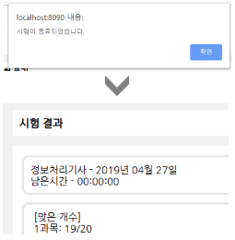
F-TB-TT-03 | F-TTT-04 | 답 선택시, [번호 이동 버튼]을 회색으로 변경 1) 1번 문제의 답을 1번으로 선택 |  |  | 1. 1번 [번호 이동 버튼]이 회색으로 변경
 |  | 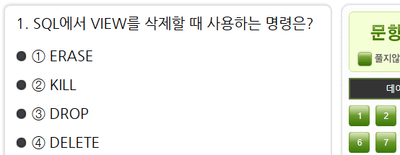 |  |  | 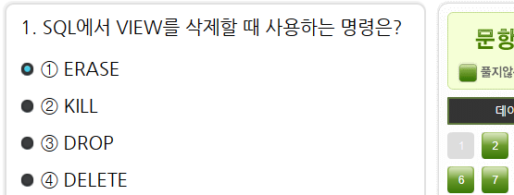
F-TB-TT-04 | F-TTT-05 | [번호 이동 버튼]을 클릭시, 해당 문제 노출 1) 1번 문제 2) 2번 [번호 이동 버튼] 클릭 |  |  | 1. 2번 문제 노출

F-TB-TT-05 | F-TTT-06 | [이전 버튼]을 클릭시, 이전 문제 노출 1) 2번 문제 2) [이전 버튼] 클릭 |  |  | 1. 1번 문제 노출

 | F-TTT-07 | [이전 버튼]을 클릭시, 이전 문제 노출 1) 1번 문제 (첫번째 문제) 2) [이전 버튼] 클릭 |  |  | 1. 첫번째 문제이므로, 변화 없음

F-TB-TT-06 | F-TTT-08 | 다음 버튼을 클릭시 다음 문제 노출 1) 99번 문제 2) 다음 버튼 클릭 |  |  | 1. 100번 문제 노출

 | F-TTT-09 | [다음 버튼]을 클릭시, 다음 문제 노출 1) 100번 문제 (마지막 문제) 2) [다음 버튼] 클릭 |  |  | 1. 마지막 문제이므로, 변화 없음

F-TB-TT-07 | F-TTT-10 | [제출 버튼]을 클릭시, 시험 결과 페이지로 전송 1) [제출 버튼] 클릭 |  |  | 1. 시험 결과 페이지로 전송 (URL : Category/Test/testResult.html)
 |  |  |  |  | 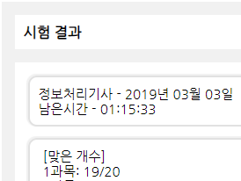
F-TB-TT-08 | F-TTT-11 | [시험 재선택 버튼]을 클릭할 시, 다음 문제 노출 1) [시험 재선택 버튼] 클릭 |  |  | 1. 시험 선택 페이지로 이동 (URL : Category/Test/testSelect.html)
 |  |  |  |  | 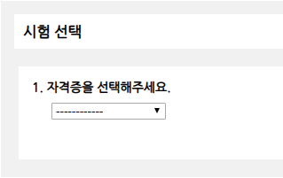
F-TB-TS-09 | F-TTT-12 | [? 버튼] 클릭시, 설명문 노출/은닉 1) [? 버튼] 클릭 |  |  | 1. 설명문 노출
 |  |  |  |  | 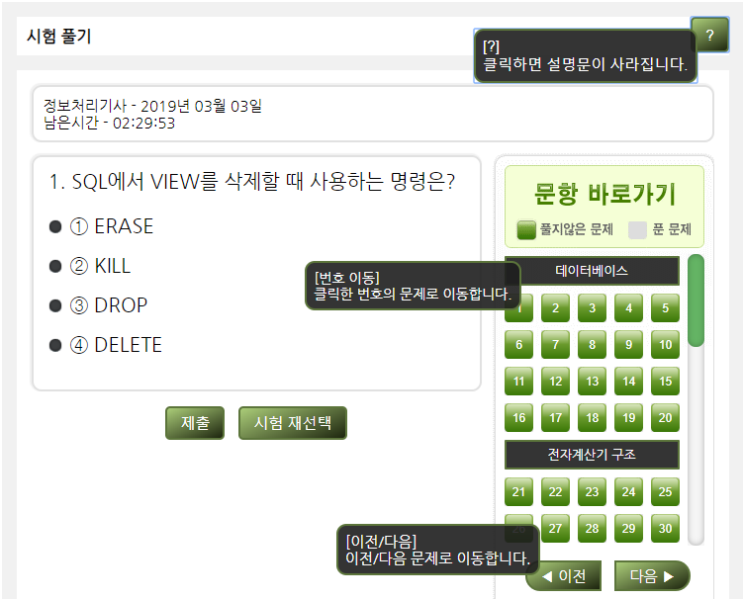
 | F-TTT-13 | [? 버튼] 클릭시, 설명문 노출/은닉 1) [? 버튼] 클릭 2) [? 버튼] 다시 클릭 |  |  | 1. 설명문 은닉
 |  |  |  |  | 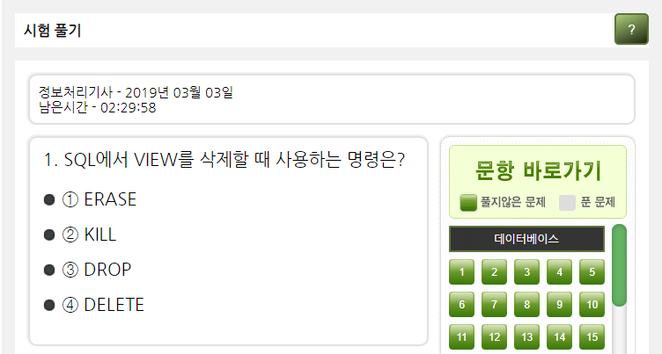

시험결과
[시험선택].[시험풀기].[시험결과]
Test Scenario Specification Form

페이지 ID |  | 화면 ID | 작성자 | 작성일 |  | 리뷰 | 리뷰일 |  | 수행자 | 수행일
 |  | F-TB-TR | 안영우 | 2019-09-27 |  |  | 2019-11-15 |  | (인) | 2019-11-25
파일 경로
Category/Test/testResult.html

테스트 대상 상세 :
- 시험 해설을 보려고 할 시에 다음과 같은 항목에 대하여 테스트를 수행 1. 남은 시간 : 시험풀기 페이지에서 시험을 풀고 남은 시간 2. 맞은 문제 : 시험을 풀고 채점한 결과 맞은 문제를 "맞은 문제수"/"문제수" 로 표시
테스트 시나리오 목적 :
- 사용자의 답안이 문제없이 채점되는가? - 시험해설, 시험선택 버튼은 클릭하면 해당 페이지로 올바르게 이동되는가?
가정 및 필요사항 :
- 시험풀기 페이지에서 사용자가 푼 시험 데이터가 있음을 가정 1) 남은 시간 : 시험 제출시 남은 시험 시간 2) 답안 : 사용자가 제출한 시험 답안 - 테스트 서버에 이미 시험데이터가 DB관리자를 통해서 준비되었음을 가정 1) 시험 정답 : 각 문제에 대한 시험 정답

기능코드 | STEP (ID) | 테스트 항목 |  |  | 기대결과 |  |  | 실제결과(Pass/Fail) |  |  | 비고
F-TB-TR-01 | F-TRT-01 | 선택한 시험의 , 기출문제 |  |  | 1. {정보처리기사} - {2019년 03월 03일} 출력

F-TB-TR-02 | F-TRT-02 | 시험 풀고 남은 시간 |  |  | 1. 남은 시간 출력

F-TB-TR-03 | F-TRT-03 | 사용자 답안 채점 |  |  | 1. 사용자 답안과 정답을 비교해서 채점 2. 맞은 개수를 출력
 |  |  |  |  | 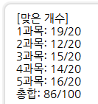
F-TB-TR-04 | F-TRT-04 | [해설보기 버튼] 클릭시, 시험해설 페이지로 전송 1) [해설보기 버튼] 클릭 |  |  | 1. 시험해설 페이지로 이동 (URL : testExplanations.html)
 |  |  |  |  | 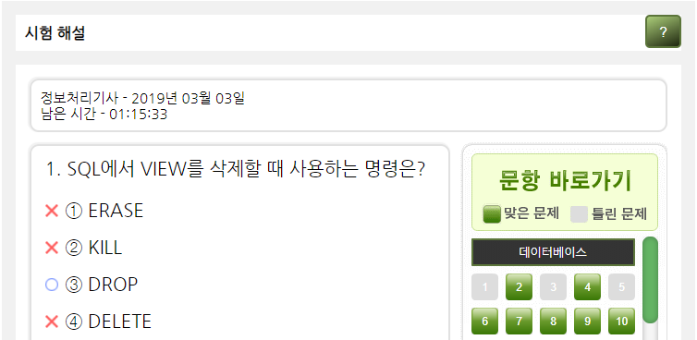
F-TB-TR-05 | F-TRT-05 | [시험 재선택 버튼] 클릭시, 시험 선택 페이지로 이동 1) [시험 재선택 버튼] 클릭 |  |  | 1. 시험선택 페이지로 이동 (URL : testSelect.html)

시험해설
[시험선택].[시험풀기].[시험결과].[시험풀기]
Test Scenario Specification Form

페이지 ID |  | 화면 ID | 작성자 | 작성일 |  | 리뷰 | 리뷰일 |  | 수행자 | 수행일
 |  | F-TB-TE | 안영우 | 2019-09-27 |  |  | 2019-11-15 |  | (인) | 2019-11-25
파일 경로
Category/Test/testExplanations.html

테스트 대상 상세 :
- 시험 해설을 보려고 할 시에 다음과 같은 항목에 대하여 테스트를 수행 1. 남은 시간 : 시험풀기 페이지에서 시험을 풀고 남은 시간 2. 오답률 : 해당 문제에 대한 사용자들이 얼마나 틀렸는지에 대한 비율 3. 해설 : 문제에 대한 해설
테스트 시나리오 목적 :
- 사용자가 선택한 시험이 올바르게 노출되는가? - 다음,이전, 번호이동 버튼 등을 통해 지금 보려고 하는 문제가 올바르게 노출되는가? - 오답률과 해설은 올바르게 출력되는가
가정 및 필요사항 :
- 시험선택 페이지에서 선택한 시험이 있음을 가정 1) 자격증 : 정보처리기사 2) 기출문제 : 2019-03-03 3) 과목 : 데이터베이스, 전자계산기 구조, 운영체제, 소프트웨어 공학, 데이터 통신 4) 시험시간 : 150분 (02:30:00) - 시험풀기 페이지에서 사용자가 푼 시험 데이터가 있음을 가정 1) 남은 시간 : 시험 제출시 남은 시험 시간 2) 답안 : 사용자가 제출한 시험 답안 - 시험결과 페이지에서 채점한 데이터가 있음을 가정 - 선택한 시험에 대한 데이터가 DB 관리자를 통해서 준비되었음을 가정 1) 시험문제 : - 1. SQL에서 VIEW를 삭제할 때 ... - 2. 다음 릴레이션의 Degree와 ... - 99. HDL에서 피기백킹 ... - 100. 100. 실제 전송요구가 있는 채널 ...

기능코드 | STEP (ID) | 테스트 항목 |  |  | 기대결과 |  |  | 실제결과(Pass/Fail) |  |  | 비고
F-TB-TE-01 | F-TET-01 | 선택한 시험의 자격증, 기출문제 |  |  | 1. {정보처리기사} - {2019년 03월 03일} 출력

F-TB-TE-02 | F-TET-02 | 시험 풀고 남은 시간 |  |  | 1. 남은 시간 출력

F-TB-TE-03 | F-TET-03 | 선택한 시험 문제, 답안, 오답률, 해설 |  |  | 1. 시험 문제, 답안, 오답률, 해설 출력
 |  |  |  |  | 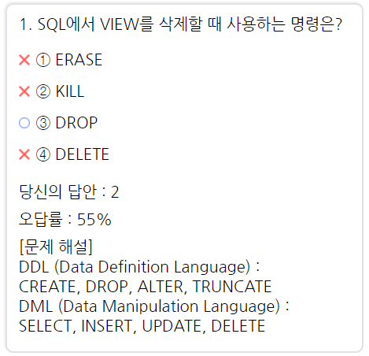
F-TB-TE-04 | F-TET-04 | [번호 이동 버튼] |  |  | 1. 정답/오답에 따라 색칠된 [번호 이동 버튼] 출력
 |  |  |  |  | 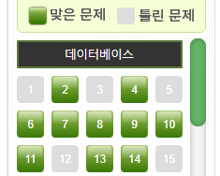
 | F-TET-05 | 번호 이동 버튼을 클릭시, 해당 문제 노출 1) 1번 문제 2) 2번 번호 이동 버튼 클릭 |  |  | 1. 2번 문제 노출

F-TB-TE-05 | F-TET-06 | 이전 버튼을 클릭시, 이전 문제 노출 1) 2번 문제 2) 이전 버튼 클릭 |  |  | 1. 1번 문제 노출

 | F-TET-07 | 이전 버튼을 클릭시, 이전 문제 노출 1) 1번 문제 (첫번째 문제) 2) 이전 버튼 클릭 |  |  | 1. 첫번째 문제이므로, 변화 없음

F-TB-TE-06 | F-TET-08 | 다음 버튼을 클릭시 다음 문제 노출 1) 99번 문제 2) 다음 버튼 클릭 |  |  | 1. 100번 문제 노출

 | F-TET-09 | 다음 버튼을 클릭시, 다음 문제 노출 1) 100번 문제 (마지막 문제) 2) 다음 버튼 클릭 |  |  | 1. 마지막 문제이므로, 변화 없음

F-TB-TE-07 | F-TET-10 | [결과보기 버튼] 클릭시, 시험결과 페이지로 이동 1) [결과보기 버튼] 클릭 |  |  | 1. 시험 결과 페이지로 이동 (URL : Category/Test/testResult.html)

F-TB-TE-08 | F-TET-11 | [시험 재선택 버튼]을 클릭할 시, 다음 문제 노출 1) [시험 재선택 버튼] 클릭 |  |  | 1. 시험선택 페이지로 이동 (URL : Category/Test/testSelect.html)

F-TB-TE-09 | F-TET-12 | [? 버튼] 클릭시, 설명문 노출/은닉 1) [? 버튼] 클릭 |  |  | 1. 설명문 노출
 |  |  |  |  | 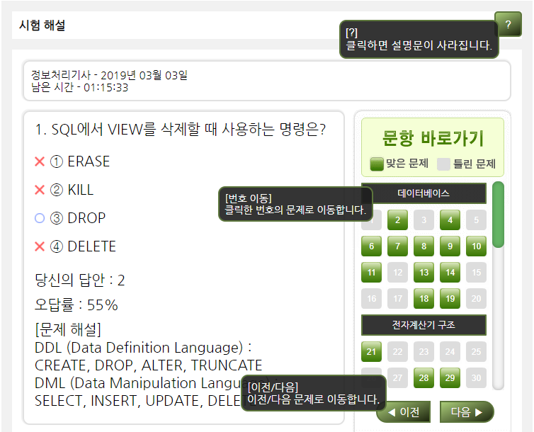
 | F-TET-13 | [? 버튼] 클릭시, 설명문 노출/은닉 1) [? 버튼] 클릭 2) [? 버튼] 다시 클릭 |  |  | 1. 설명문 은닉
 |  |  |  |  | 